1 成本费用预估
*我司合同单位：
*对方合同单位：
*项目地址：
*业主单位：
*合同付款方式：
*合同总报价： |  |  |  | *币种： | CNY
*合同设备报价： |  |  |  | *销售毛利率：
*合同服务报价：
合同现金流预估：

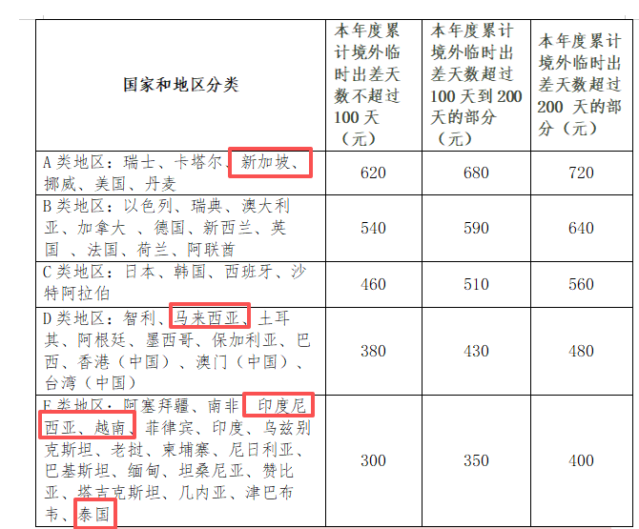
成本预估：
成本属性 | 序号 | 项目/费用类型 |  | 填写人/评估来源 | 成本合价 | 备注
一、材料成本 | 1 | 自产PMC成本 |  | 面价打折估算 |  | 面价*折扣率
 | 2 | 施工成本 |  | 采购部+项目经理 | 0 | 2.1-2.2 项合计
 | 2.1 | 其中：施工材料 |  | 采购部+项目经理 |  | 采购询价
 | 2.2 | 施工服务 |  | 采购部+项目经理 |  | 采购询价
 | 3 | 组屏成本 |  | 组屏部 |  | 面价*折扣率
 | 4 | 第三方外购成本 |  | 采购部 | - | 4.1-4.17项 合计
 | 4.1 | 其中：服务器 |  | 采购部 |  | 采购询价
 | 4.2 | 交换机&网关 |  | 采购部 |  | 采购询价
 | 4.3 | 控制柜（含PLC） |  | 采购部 |  | 采购询价
 | 4.4 | 流量计 |  | 采购部 |  | 采购询价
 | 4.5 | ICT |  | 采购部 |  | 采购询价
 | 4.6 | 安防系统（视频、门禁、电子围栏、显示屏等） |  | 采购部 |  | 采购询价
 | 4.7 | 其他设备 |  | 采购部 |  | 采购询价
二、软件成本 |  | 4S软件成本 |  | 4S软件部 |  | 面价*折扣率；分为通用和定制软件
三、人工成本 | 1 | 调试成本 |  | 4S用服+BA交付 | - | 按表1.1填报明细预估
 | 2 | 往返一次性大交通费（参与项目的交付人员） |  | 4S用服+BA交付 |  | 按【人数*每个月往返次数*月份*平均单次大交通成本】估算，通常包含机票、火车等跨城市或跨国交通。
 | 3 | 住宿费（参与项目的交付人员） |  | 4S用服+BA交付 |  | 单独住酒店时按间夜成本估算；使用公司公寓时按项目承担的月度分摊比例估算（公寓价格：马来西亚吉隆坡：人均2500元/月；马来西亚新山：人均2000/月；泰国曼谷：人均2300元/月；泰国罗勇：人均2000/月；泰国春武里：人均2000/月；印尼雅加达：人均2125元/月；印尼勿加泗：人均1500/月）。
 | 4 | 租车费用（参与项目的交付人员） |  | 4S用服+BA交付 |  | 项目所在地车辆租赁费用，可参考海外用车信息表。（马来西亚：4000元/辆/月；泰国罗勇：2400元/辆/月；泰国春武里：3000/辆/月；印尼：4000元/辆/月）
 | 5 | 项目日常交通费（参与项目的交付人员） |  | 4S用服+BA交付 |  | 项目执行期间发生的当地日常交通支出，如出租车、网约车、地铁、公交等。
 | 6 | 设计费用 |  | 设计院
 | 7 | 售后费用 |  | 谢斐团队 | - | 按表1.1填报明细预估
四、其他运营成本 | 1 | 签证费及签证问题的保护费 |  | 用服/海外DC交付/行政/运营 |  | 包含签证办理、加急、中介及因签证问题产生的必要保护性支出。（签证费用：马来西亚商务签：4000/人；马来西亚工作签：30000/人；印尼商务签D2：2500/人；印尼商务签单次：2000/人；泰国商务签：2000/人；泰国工作签：40000）
 | 2 | 现场管理费 |  | 项目经理 |  | 项目现场由总包方、园区方或客户方收取的现场管理类费用且无法提供发票，包括入场手续办理费，临时仓储费。施工队垫付相关款项后，向公司开具发票后纳入费用。
 | 3 | 厂验费用 |  | 销售团队 |  | 客户来国内公司验厂所涉及的食宿及交通费用，常规客户一般无需我方承担；但如果海外客户要求我方承担，且一旦承担了机票，往往也会附带要求提供酒店住宿。 参考预算：总费用 ≈((机票单价 + 酒店单价) × 天数）× 人数
 | 4 | 清关资质+清关费用 |  | 海外运营关务团队 白鹭/杨运红 |  | 按表3. 清关成本测算表预估
 | 5 | 国际物流 |  | 海外运营关务团队 白鹭/杨运红 |  | 1.贸易术语优先用FOB/CIF; 原则上不允许DDP,DDP需要周燕特批 2.目的国增值税详见税费测算 3.运输方式：空运/海运/陆运，运费报价一定要关务提供 4.目的国清关资质在商务评审时给到关务确认，客户没有清关资质就无法进口 5.外购品牌需要采购时品牌授权+原产地证产品备案，否则不能出口 6.合同应按照控制柜整套签
 | 7 | 劳保及安全防护费 |  | 项目经理 |  | 包含项目现场所需的安全帽、防护鞋、防护服、反光衣等劳保及安全防护用品费用。
 | 8 | 临时仓储费 |  | 项目经理 |  | 包含设备、材料、备件等在项目地或口岸周边发生的短期仓储保管费用且可开发票。
 | 9 | 资料翻译及本地化费 |  | 项目经理 |  | 包含技术资料、操作手册、验收文件等翻译及本地化适配费用，非人工费用。
 | 10 | 出口包装费 |  | 销售团队 |  | 只针对需要直发海外的设备或柜子产生的包装
 | 11 | 其他费用
五、税费成本 | 1 | 销售税/增值税/预提税等 |  | 财务BP | 0 | 请参考表2.2填写；本格由表「2 税费测算」自动回填
 | 2 | 关税 |  | 海外运营关务团队 白鹭/杨运红 | 0 | 外购品牌需要采购时品牌授权+原产地证产品备案，否则关税10%*货值以上；本格由表「2 税费测算」自动回填
六、资金成本 | 1 | 资金成本 |  | 销售团队 |  | 资金成本=平均垫资金额*垫资周期*利率，利率按5%/3.5%；
 | 2 | 外汇成本加成 |  | 销售团队 |  | 在压力测试情景下，假设汇率发生 2%~3% 的不利变动：外汇成本加成=（外币合同金额－预付款－同币种本地支出）×风险预留比例（暂按2%～3%）
 | 3 | 中信保保险费用 |  | 财务BP |  | 按照中信保实际报价
合计 |  |  |  |  | 0

海外项目自查事项清单（请注意）：
自查序号 | 自查项目 | 具体自查内容 | 备注
1 | 项目基础信息 | 1. 明确项目所在地（精确到国家）；
 |  | 2. 确认签约客户是否为海外客户（非中国境内注册主体）； | 谁出口、谁做报关、谁做退税； 如果是跟国内公司签约，应该由客户名义报关，客户做出口退税，我司可协助配合
 |  | 3.贸易术语和物流费用 | 1.贸易术语优先用FOB/CIF; 原则上不允许DDP,DDP需要周燕特批 2.目的国增值税是合同金额*10%; 3.运输方式：空运/海运/陆运，运费报价一定要关务提供 4.外购品牌需要采购时品牌授权+原产地证产品备案，否则不能出口 5.合同应按照控制柜整套签
 |  | 4.目的国清关资质和目的国清关强制认证 | 客户没有清关资质就不能进口，产品没有目的国清关强制认证就不能进口
2 | 合同内容拆分 | 1. 明确硬件、软件、调试服务、施工各自的分项报价； 2. 拆分内容与实际业务一致，无混算情况 | 硬件、软件、服务适用税率不同，拆分不当会导致税率从高，极大增加税费成本
 |  | 是否含境外采购直发现场的设备、境外施工队外包 | 境外直采需要考虑付汇的手续（钱没那么好付出去，有外汇管制）、以及跟客户的结算，请提前沟通，并将消息传递至财务、供应链、采购
 |  | 是否含从在国内发到柜厂后组装出口的装置 | 装置组在柜子里运出去，无法用CET名义做报关，对整个合同的退税和收汇有影响
3 | 签约主体确认 | 明确拟签约主体为国内公司/新加坡子公司 | 不同国别的税收协定不同，需要分别评估
4 | 报价货币约定 | 明确报价货币（如人民币、美元、当地货币），约定汇率及结算方式 | 1、马币为管制货币，无法汇出给马来以外的公司，需要客户换汇；2、小币种能不能收，要确认；目前已知泰铢、印尼盾可以结汇成美金收尽力啊
5 | 服务期限核查 | 确认合同服务期限是否超过半年（183天） | 服务期限超183天可能在项目所在地构成常设机构（PE），需缴纳当地企业所得税；要交很多很多税！ 如超过半年，避免直接在合同中约定服务期限。
6 | 项目所在地税费核查 | 1. 若为泰国/马来/印尼，确认当地关税、增值税（VAT）、预提税等； 2. 税费承担方（我方/客户）； 3. 客户能否配合我司，申请税收优惠的流程 | 详见，需提前核算税费成本，避免利润压缩

